FW Tarif Index 15
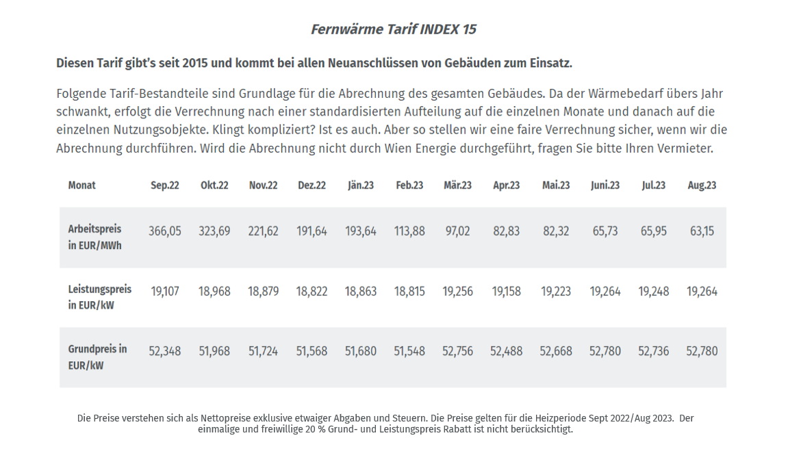
Erläuterungen zu den Mindestanforderungen der Energiekostenermittlung Fall: Fernwärme nach dem Tarif INDEX 15 |  |  |  |  |  |  |  |  |  |  | Index 15

Neuanschluß eines Gebäudes an Fernwärme

Anzahl NE |  |  |  |  |  |  |  | 18 NE
Leistung Gebäude |  |  |  |  |  |  | PH,KN = | 150.0 kW
Bruttogrundfläche |  |  |  |  |  |  | BGF = | 1,827.36 m² BGF
Bezugsfläche |  |  |  |  |  |  | BF = | 1,461.89 m² NGF
Vertragleistung/m² |  |  |  |  |  |  |  | 102.6 W/m²
VAW Leistung/m² **) |  |  |  |  |  |  |  | 102.6 W/m²
Vertragswert |  | aus Heizlast-Berechnung oder aus Energieausweis |  |  |  |  |  | 150.00 | kW
Leistungswert |  |  |  |  |  |  |  | 150.00 | kW
Arbeit Heizung |  | aus Energieausweis (im Beispiel aus CostOpt 23) |  |  | HEBRH = | 115.00 kWh/m²a |  | 210,146.40 | kWh
Arbeit WW |  | aus Energieausweis (im Beispiel aus CostOpt 23) |  |  | HEBWW = | 25.00 kWh/m²a |  | 45,684.00 | kWh
Arbeit/a inkl Verluste HZ + WW zentral |  | aus Energieausweis (im Beispiel aus CostOpt 23) |  |  |  |  |  | 255,830.4000 | kWh

 | INDEX 15 |  | Rabatt
Grundpreis | 52.7800 | EUR/kW/a | 20.0% | 42.224 | EUR/kW/a |  |  | 6,333.60 EUR/a
Leistungspreis | 19.2640 | EUR/kW/a | 20.0% | 15.4112 | EUR/kW/a |  |  | 2,311.68 EUR/a
Arbeitspreis (gewichteter Durchschnitt) | 63.1500 | EUR/MWh | 0.0% | 63.15 | EUR/MWh |  |  | 16,155.69 EUR/a
Energieabgabe *) |  |  |  | 0.978 | EUR/MWh |  |  | 250.20 EUR/a
Gebrauchsabgabe |  |  | FIXWERT | 6.00% |  |  |  | 1,503.07 EUR/a
Messkosten | analog zu Gas-zentral |  | Beispielkosten | 85.0 | EUR/a |  |  | 1,530.00 EUR/a
Jahreskosten |  |  |  |  |  |  |  | 28,084.24 EUR/a
 |  |  |  |  |  | Umsatzsteuer | 20.0% | 5,616.85 EUR/a |  | pro NE/Jahr
 |  |  |  |  |  |  |  | 33,701.09 EUR/a |  | 1,872.3

Investkosten | Ergebnis von Wien Energie/Planung***) |  | Beispielkosten | 45,000.00 | EUR | Nutzungsdauer z.B.: | 50 a | 900.00 EUR/a
Betriebsführung | Information von Wien Energie/Planung |  | Beispielkosten | 2,000.00 | EUR/a |  |  | 2,000.00 EUR/a
Sonstiges |  |  |  | 0.00 | EUR/a |  |  | 0.00 EUR/a
Investkosten |  |  |  |  |  |  |  | 2,900.00 EUR/a
 |  |  |  |  |  | Umsatzsteuer | 20.0% | 580.00 EUR/a |  | pro NE/Jahr
 |  |  |  |  |  |  |  | 3,480.00 EUR/a |  | 193.3

*) dient der Kompensation der Energieabgabe, die bereits für Energieträger im Rahmen der FW-Bereitstellung abgeführt wurden
**) dient der internen Leistungsbereitstellung für das FW-Netz
***) Berücksichtigung aller Förderungen!!

